Optimización
 |  |  |  |  |  |  | Pedro | Pablo | Lucas
COSTO DE VIDA | Pedro | 1 | Pablo | 5 |  | Pedro | 1 | 0.2 | 5
 | Pedro | 5 | Lucas | 1 |  | Pablo | 5 | 1 | 7
 | Pablo | 7 | Lucas | 1 |  | Lucas | 0.2 | 0.14285714286 | 1

 |  |  | Pedro | Pablo | Lucas | Prioridad
 |  | Pedro | 1 | 0.2 | 5 | 0.3
 |  | Pablo | 5 | 1 | 7 | 0.63
 |  | Lucas | 0.2 | 0.14285714286 | 1 | 0.07 |  |  |  | Participantes
 |  |  |  |  | TOTAL | 1 |  |  |  | Pedro | Pablo | Lucas

 |  |  |  |  |  |  |  |  |  | Criterios
 |  |  |  |  |  |  | Pedro | Pablo | Lucas | Costo de vida | Aprendizaje de un idioma nuevo | Posibilidad de obtener un trabajo
IDIOMA NUEVO | Pedro | 6 | Pablo | 1 |  | Pedro | 1 | 6 | 0.33333333333
 | Pedro | 1 | Lucas | 4 |  | Pablo | 0.16666666667 | 1 | 0.25 | Pais | España
 | Pablo | 3 | Lucas | 1 |  | Lucas | 3 | 4 | 1
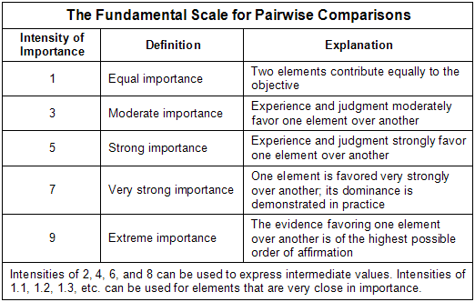

 |  |  | Pedro | Pablo | Lucas | Prioridad
 |  | Pedro | 1 | 6 | 0.33333333333 | 0.44
 |  | Pablo | 0.16666666667 | 1 | 0.25 | 0.08
 |  | Lucas | 3 | 4 | 1 | 0.48
 |  |  |  |  | TOTAL | 1

 |  |  |  |  |  |  | Pedro | Pablo | Lucas
TRABAJO NUEVO | Pedro | 1 | Pablo | 3 |  | Pedro | 1 | 0.33333333333 | 3
 | Pedro | 3 | Lucas | 1 |  | Pablo | 3 | 1 | 6
 | Pablo | 6 | Lucas | 1 |  | Lucas | 0.33333333333 | 0.16666666667 | 1

 |  |  | Pedro | Pablo | Lucas | Prioridad
 |  | Pedro | 1 | 0.33333333333 | 3 | 0.27
 |  | Pablo | 3 | 1 | 6 | 0.63
 |  | Lucas | 0.33333333333 | 0.16666666667 | 1 | 0.1
 |  |  |  |  | TOTAL | 1

